Sayfa1
Numune Adı | TAS(mmol/L) | TOS (µmol/L) | OSI
1 | 2.97 | 56.03 | 1.887 | TAS: Total Antioxidant Status
2 | 2.97 | 57.67 | 1.942 | TOS: Total Oxidant Status
3 | 3.15 | 39.82 | 1.264 | OSI: Oxidatıve Stress Index
4 | 2.98 | 54.17 | 1.818
5 | 2.97 | 54.12 | 1.822
6 | 3.02 | 38.69 | 1.281
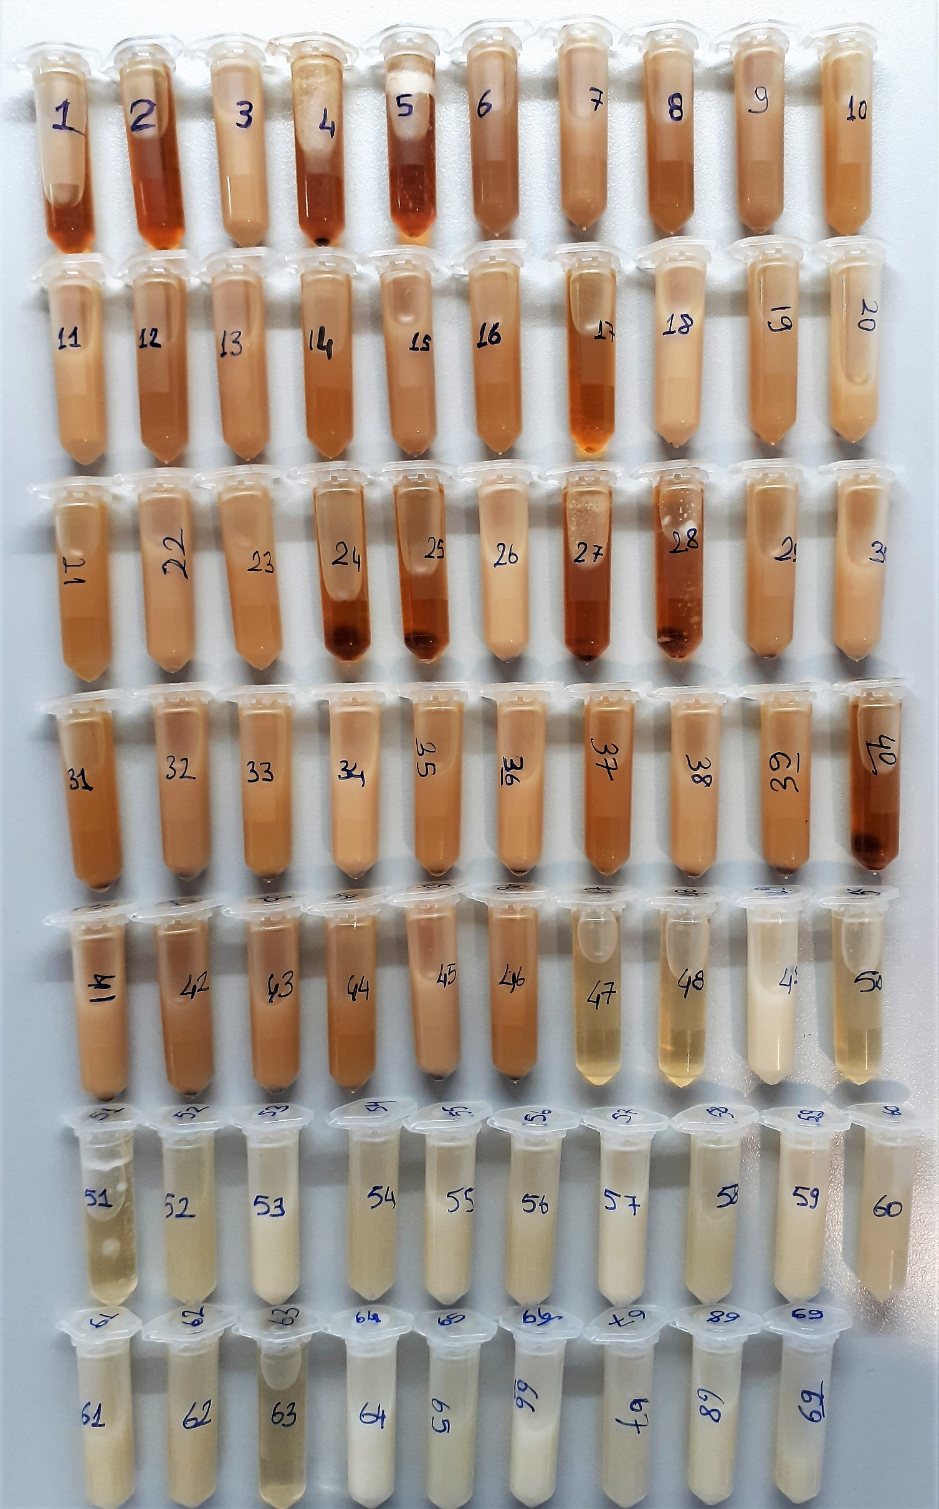
7 | 3.04 | 31.27 | 1.029
8 | 3.01 | 47.35 | 1.573
9 | 2.93 | 6.84 | 0.233
10 | 2.98 | S.Y. | #VALUE!
11 | 3.15 | 38.77 | 1.231
12 | 3.02 | 39.37 | 1.304
13 | 3.04 | 34.02 | 1.119
14 | 3 | 43.35 | 1.445
15 | 2.91 | 5.83 | 0.200
16 | 2.98 | 17.09 | 0.573
17 | 2.97 | 53.34 | 1.796
18 | 3.15 | 35.31 | 1.121
19 | 3.02 | 39.34 | 1.303
20 | 3.04 | 34.92 | 1.149
21 | 2.99 | 38.81 | 1.298
22 | 2.88 | 4.06 | 0.141
23 | 2.98 | S.Y. | #VALUE!
24 | 2.97 | 54.27 | 1.827
25 | 2.97 | 54.43 | 1.833
26 | 3.15 | 36.57 | 1.161
27 | 2.98 | 56.67 | 1.902
28 | 2.97 | 57.29 | 1.929
29 | 3.02 | 38.18 | 1.264
30 | 3.04 | 31.9 | 1.049
31 | 3 | 46.44 | 1.548
32 | 2.92 | 9.17 | 0.314
33 | 2.98 | S.Y. | #VALUE!
34 | 3.15 | 35.15 | 1.116
35 | 3.03 | 30.86 | 1.018
36 | 3.05 | 29.34 | 0.962
37 | 3 | 45.54 | 1.518
38 | 2.88 | 5.63 | 0.195
39 | 2.98 | S.Y. | #VALUE!
40 | 2.97 | 54.06 | 1.820
41 | 3.12 | 41.54 | 1.331
42 | 3.03 | 34.09 | 1.125
43 | 3.03 | 41.73 | 1.377
44 | 3 | 41.48 | 1.383
45 | 2.83 | 5.97 | 0.211
46 | 2.97 | S.Y. | #VALUE!
47 | 2.95 | 1.03 | 0.035
48 | 2.95 | 1.03 | 0.035
49 | 3.14 | 3.7 | 0.118
50 | 2.96 | 1.17 | 0.040
51 | 2.95 | 1.2 | 0.041
52 | 3 | 5.03 | 0.168
53 | 3.05 | 5.96 | 0.195
54 | 2.96 | S.Y. | #VALUE!
55 | 2.84 | 1.17 | 0.041
56 | 2.95 | S.Y. | #VALUE!
57 | 3.16 | 4.09 | 0.129
58 | 3.02 | 5.33 | 0.176
59 | 3.04 | 5.47 | 0.180
60 | 2.97 | S.Y. | #VALUE!
61 | 2.84 | 0.61 | 0.021
62 | 2.94 | S.Y. | #VALUE!
63 | 2.95 | 1.02 | 0.035
64 | 3.19 | 6.54 | 0.205
65 | 3.02 | 4.73 | 0.157
66 | 3.06 | 4.89 | 0.160
67 | 2.97 | S.Y. | #VALUE!
68 | 2.84 | 0.72 | 0.025
69 | 2.94 | S.Y. | #VALUE!

S.Y.= Sonuç Yok

Bu çalışmada "Relassay" marka kitler kullanılmıştır.
Kullanılan cihaz: Mindray marka BS300 model tam otomatik biyokimya cihazı

